Feuil1
Base de données (BD) complète
BD avec des données manquantes
BD imputée

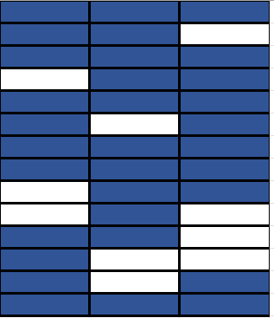
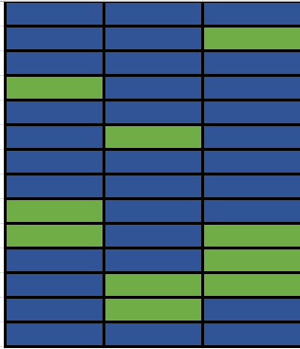
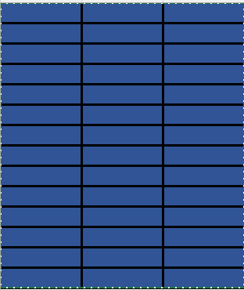
% de données manquantes

Tâche finale
Random Forest
Supprimer des données
Imputer

MCAR, MAR ou MNAR ?

Evaluer la performance

Tâche finale de classification de présence avec Random Forest

